상품제안서
독판인쇄 엠보싱 베이비 물티슈 60매 (73gsm) | 상품코드: S27363

 |  |  |  |  |  |  | 02-713-8555 | www.synergygift.co.kr
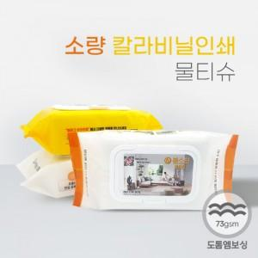

【상세/제작정보】

【인쇄/포장옵션】 | 풀칼라 / 포장불가능

【공급단가】 | 수량 | 1,500~ | 3,000~ | 5,000~ | 10,000~ | 15,000~
*VAT별도 | 단가 | 2,840원 | 2,680원 | 2,550원 | 2,490원 | 2,440원

【상품 URL】 | https://www.synergygift.co.kr:443/src/goods_detail.php?gdno=27363

